学習内容
1 | 前回までの課題対応について
 | 発生した問題のまとめ
 |  | Win10HomeではProにあるHyper-Vという機能がないためDockerをインストールできない。

 | 回避策
 |  | Win10HomeでもDockerを使えるようにWSL2を使って導入する。

 | 回避策内容
 |  | 今回は、
 |  | https://qiita.com/KoKeCross/items/a6365af2594a102a817b
 |  | 上記サイトにそって導入を行うが、そのままでは導入できなかったので
 |  | トラブルシューティング形式で進める。

 |  | 1 | まず初めに環境を整える
 |  |  | 今回扱うWSL2は最新のWindowsOSにアップデートしなければならなりませんでした。
 |  |  | 自分のWindows１０のバージョンが1909で参考資料４のwebサイトにある通り、

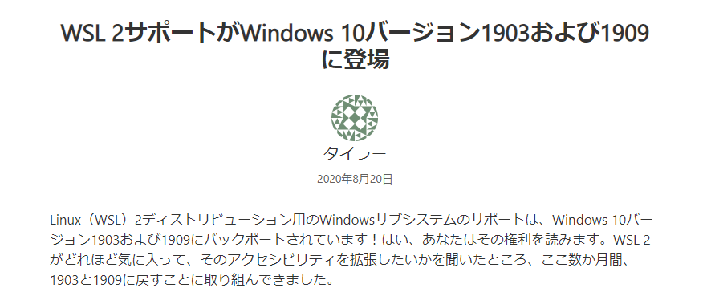

 |  |  | となっています。
 |  |  | Windowsキー（右クリック）＞設定＞更新とセキュリティ＞WindowsUpdate
 |  |  | より最新のバージョンにアップグレードします。

 |  |  | 次に、Windows Insider Programに入っていることが求められました。
 |  |  | こちらは参考資料３のｗebサイトから引用します。

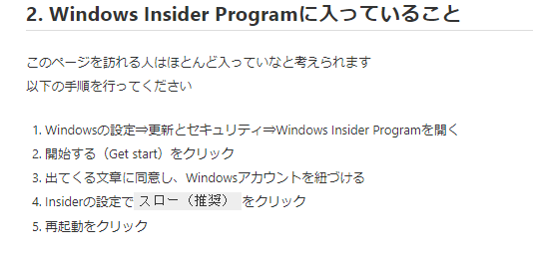

 |  |  | 上記図に沿って設定を行います。

 |  |  | このあと、またWindowsUpdateでWindows 10 2004にアップグレードしました。

2 | WSL2 kernel のダウンロード

 | ここでDLしたインストーラーはデスクトップで実行してもうまくいかない。

 |  | C:\Windows\System32\lxss\tools

 | このフォルダに格納して実行することでうまくいった。

 | 以上のことを踏まえて手順通りに実行することでうまくいった。

3 | Dockerのインストール画面

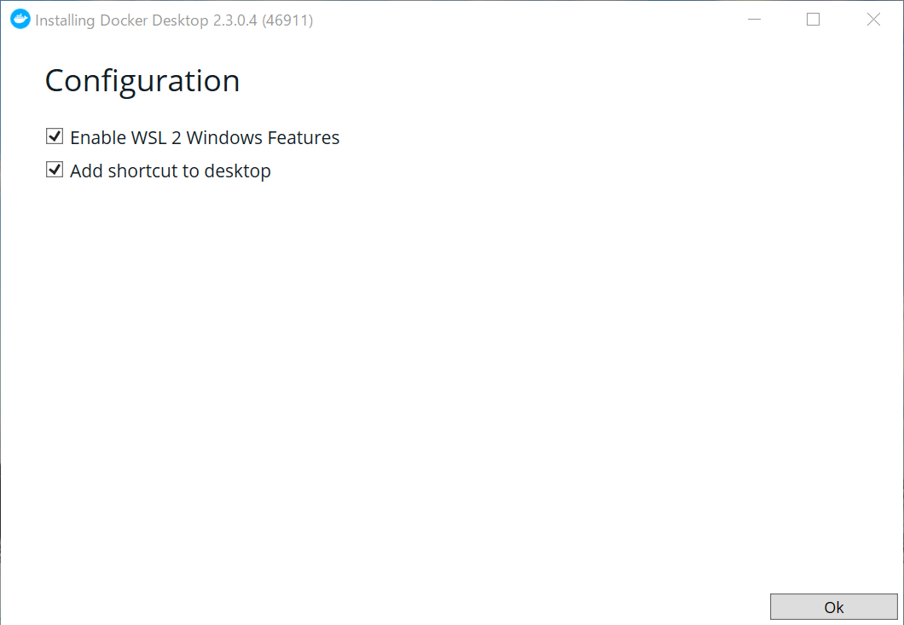
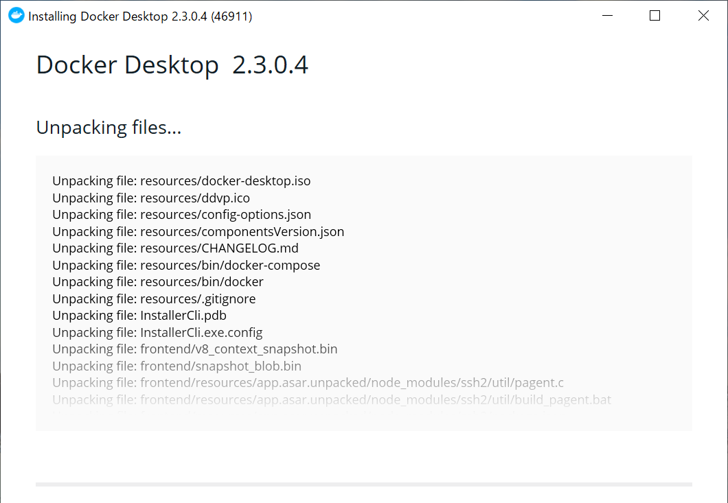

以下講義内容

1 | DockerHubからhollo-worldをpullする

 | Ubuntuを使ってログイン
 | コマンド
 | docker login

 | IDとパスワードを聞かれるのでDockerHubに登録したIDとパスワードでログインする

 | Login Succeeded

 | と出ればOK

 | ではhello-world をpullする

 | コマンド
 | docker pull hello-world

 | pullしたDocker image を確認する

 | コマンド
 | docker images

 | そもそもhello-worldはどこからきているのか

 | https://hub.docker.com/u/library

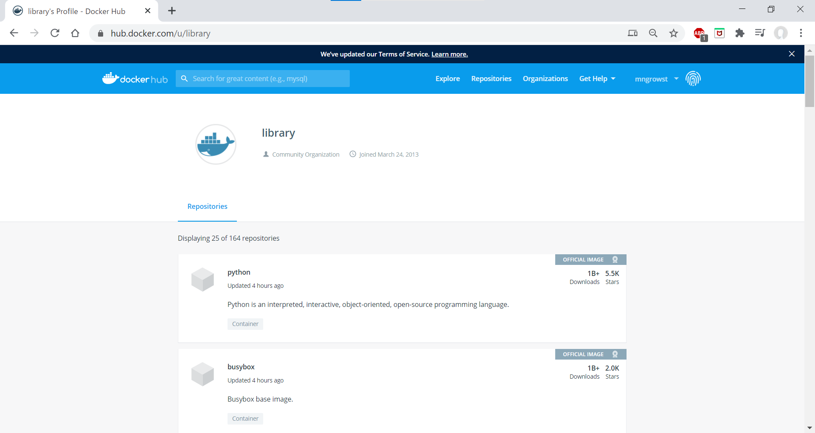

 | 上記のサイトにアクセスし
 | hello-world と検索

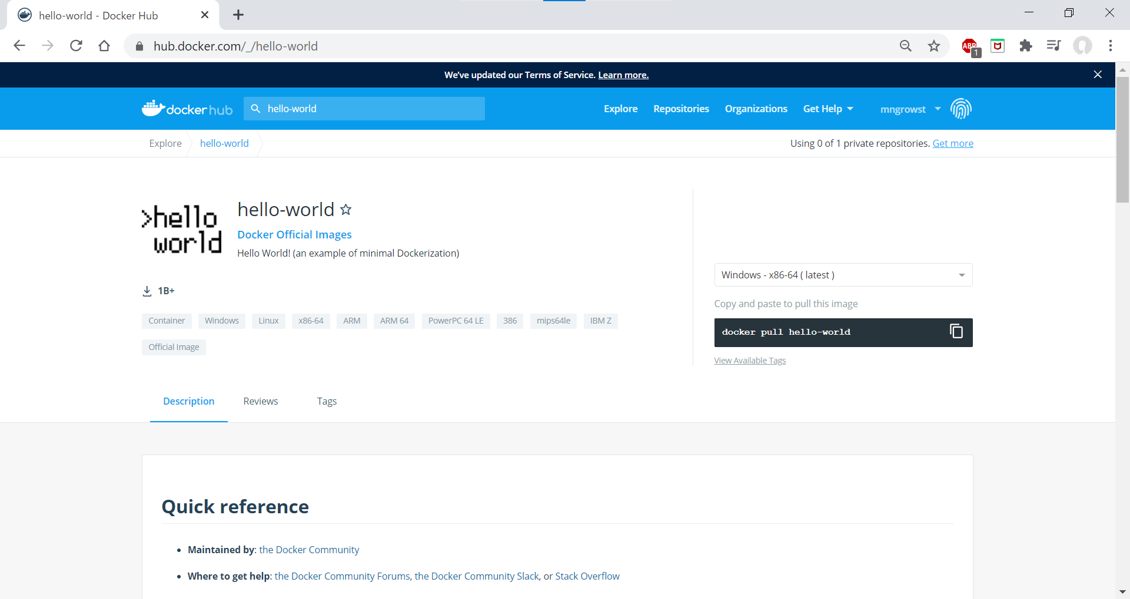

 | この中に様々なタグのhello-worldがある。

2 | hello-worldのコンテナを作ってみる

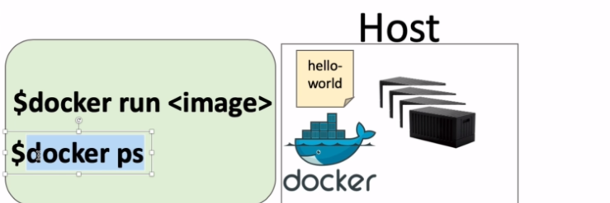

 | コマンド
 | docker run hello-world

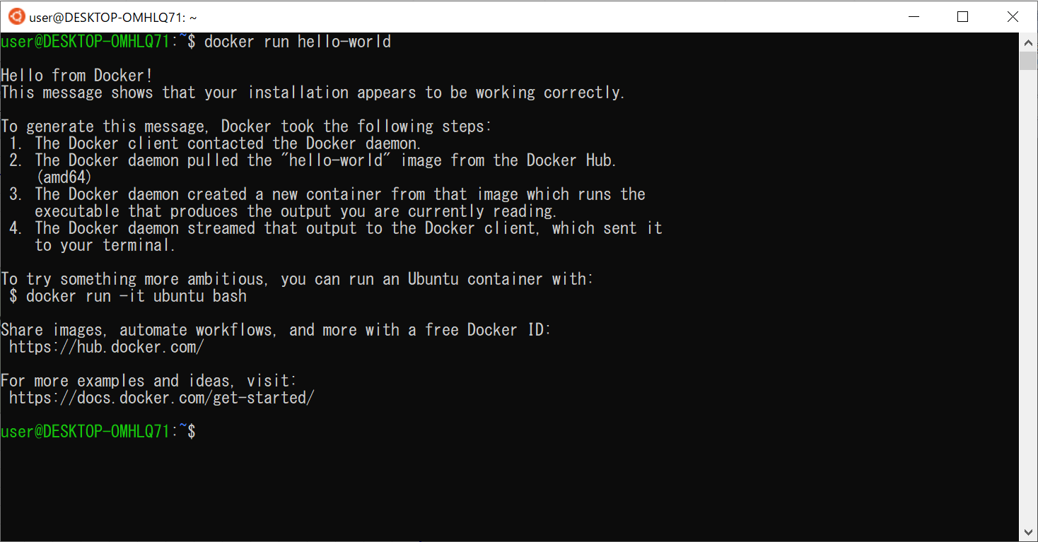
 | 実行すると

 | 以上のように表示されれば成功です。

 | コンテナを確認する
 | コマンド
 | docker ps -a

 | 例としてのコンテナの使い方

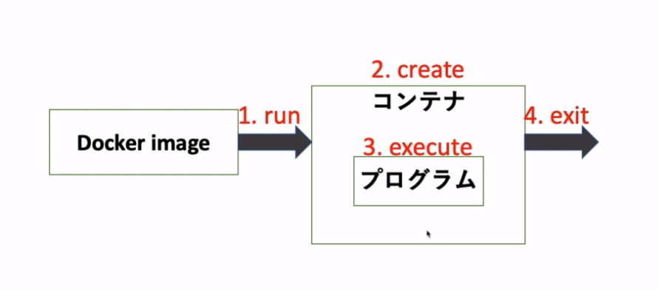

 | テスト環境でDocker image を走らせることでコンテナを作り、中のコードを実行しコンテナを削除する
 | という流れを行っている。

ステータスがExitedとなっているのも実行後に消されている

 | では今回のhello-worldでは、

 | 赤枠で囲んだテキストを出力するというのが一覧の流れとなる。

3 | UbunthのDocker image をrunする

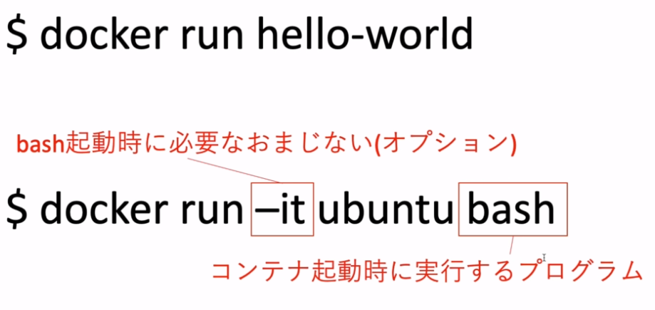

 | コマンド
 | docker run -it ubuntu bash

 | 上記のコマンドを実行する

 | このコマンドはHOST（自分のパソコン）の中のubuntuというイメージのbashというタグを
 | 実行するという内容である。
 | しかし、HOSTの中にはubuntuというイメージはないのでDockerHubから自動的にpulｌされている。

 | 図のようにpullされているのが分かる。

 | pullされているイメージが4つかるのかは明日以降にまとめることとする。

